手順書
操作手順書 |  |  |  |  | 作成日時：2019/10/11-15:30:25

 | １．操作環境

 |  |  | シナリオファイル名 | C:\Users\Administrator\Desktop\動作確認手順\取引先マスタ一括更新.winsnr

 | ２．操作手順

 |  | ２．１．シナリオ：取引先マスタ一括更新
 |  |  | ２．１．１．[取引先マスタ登録／訂正]ウィンドウ |  |  | 確認日 | 結果
 |  |  | 画面 | 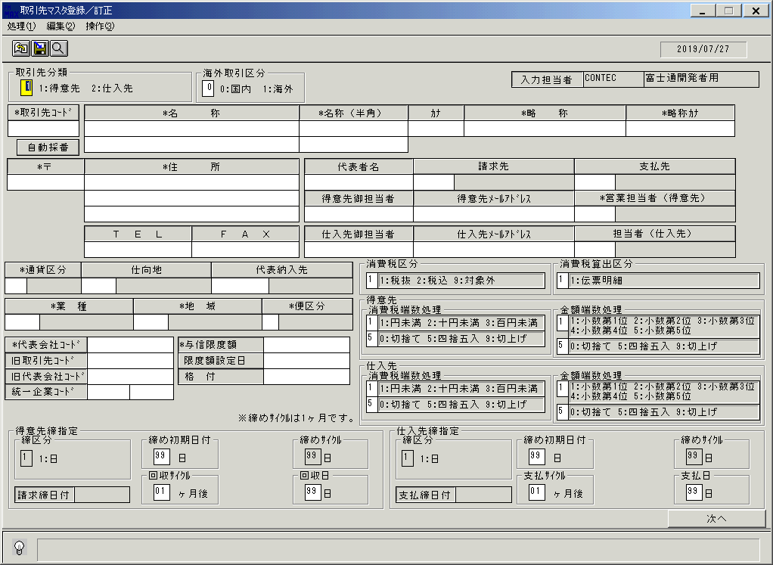
 |  |  | 操作内容 | 「取引先マスタ登録／訂正」ウィンドウを初期画面表示します。

 |  |  | ２．１．２．[取引先マスタ登録／訂正]ウィンドウ |  |  | 確認日 | 結果
 |  |  | 画面 | 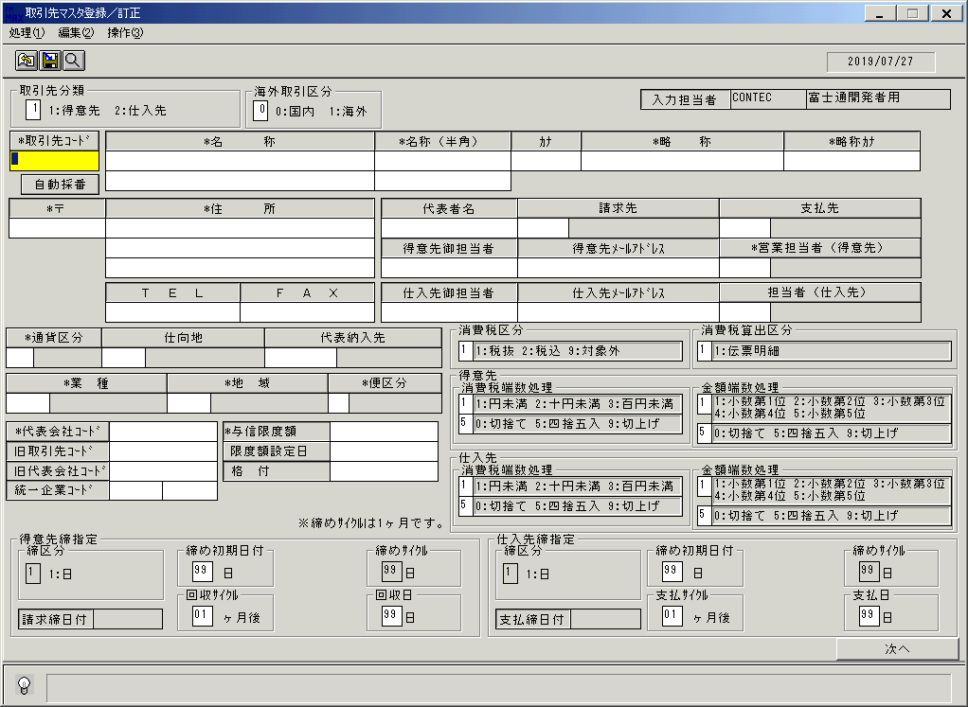
 |  |  | 操作内容 | 「取引先コード」をクリックします。

 |  |  | ２．１．３．[取引先マスタ登録／訂正]ウィンドウ - [取引先検索]ウィンドウ |  |  | 確認日 | 結果
 |  |  | 画面 | 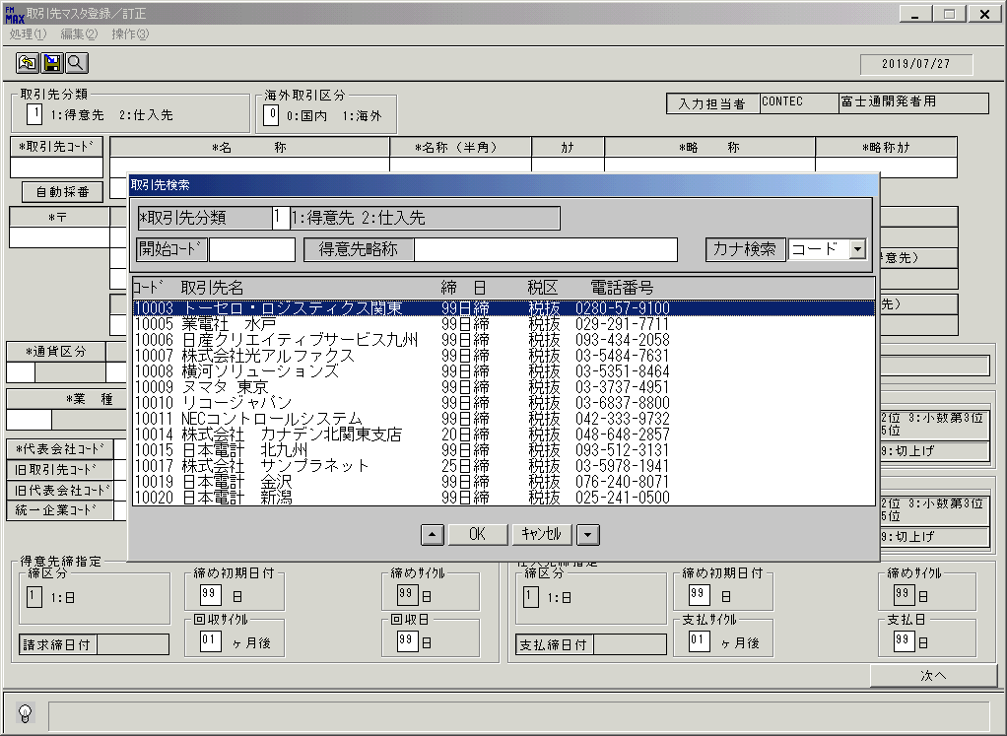
 |  |  | 操作内容 | 取引先名を選択し、「OK」をクリックします。

 |  |  | ２．１．４．[取引先マスタ登録／訂正]ウィンドウ |  |  | 確認日 | 結果
 |  |  | 画面 | 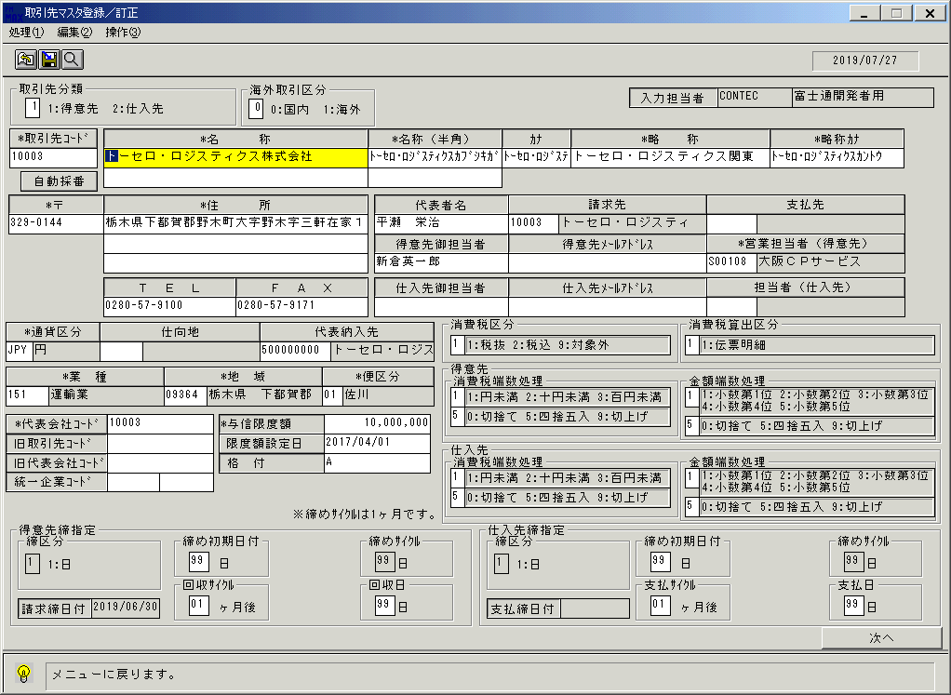
 |  |  | 操作内容 | 取引先マスタのデータが出力されます。「TEL」と「FAX」の出力内容を確認します。終了ボタンをクリックします。

 |  |  | ２．１．５．[取引先マスタ登録／訂正]ウィンドウ - [取引先マスタ登録／訂正]ウィンドウ |  |  | 確認日 | 結果
 |  |  | 画面 | 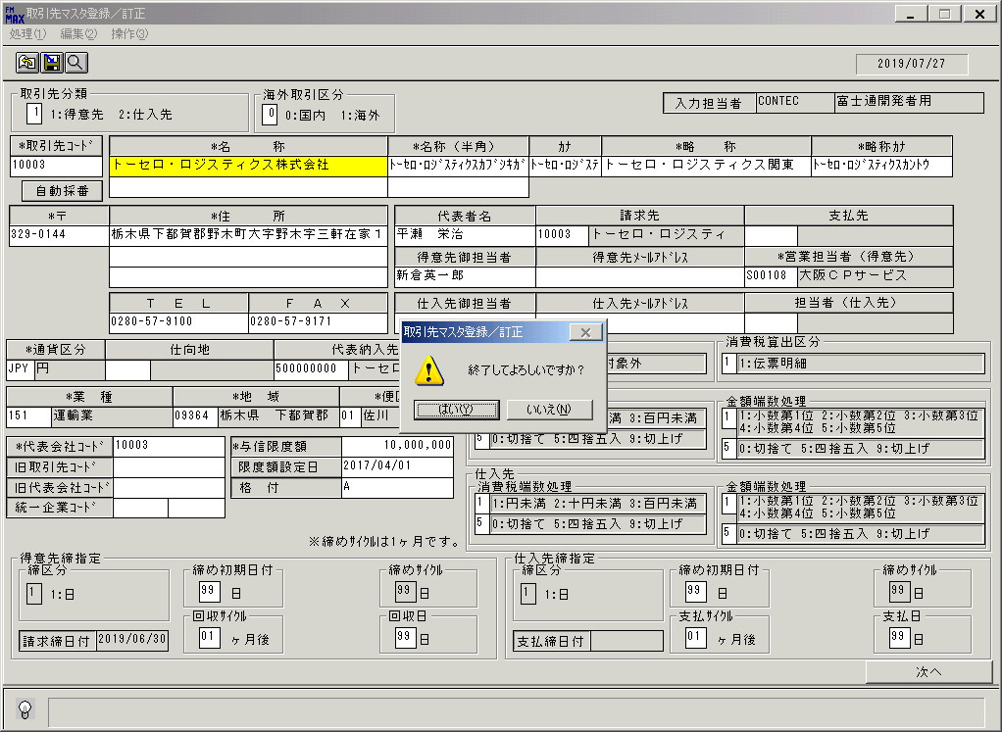
 |  |  | 操作内容 | 「はい」をクリックします。

 |  |  | ２．１．６．[取引先マスタ一括更新]ウィンドウ |  |  | 確認日 | 結果
 |  |  | 画面 | 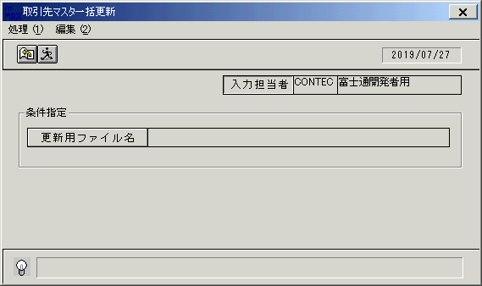
 |  |  | 操作内容 | 「取引先マスタ一括更新」ウィンドウを初期画面表示します。

 |  |  | ２．１．７．[取引先マスタ一括更新]ウィンドウ |  |  | 確認日 | 結果
 |  |  | 画面
 |  |  | 操作内容 | 「更新用ファイル名」をクリックします。

 |  |  | ２．１．８．[デスクトップ]ウィンドウ - [ファイルを開く]ウィンドウ |  |  | 確認日 | 結果
 |  |  | 画面 | 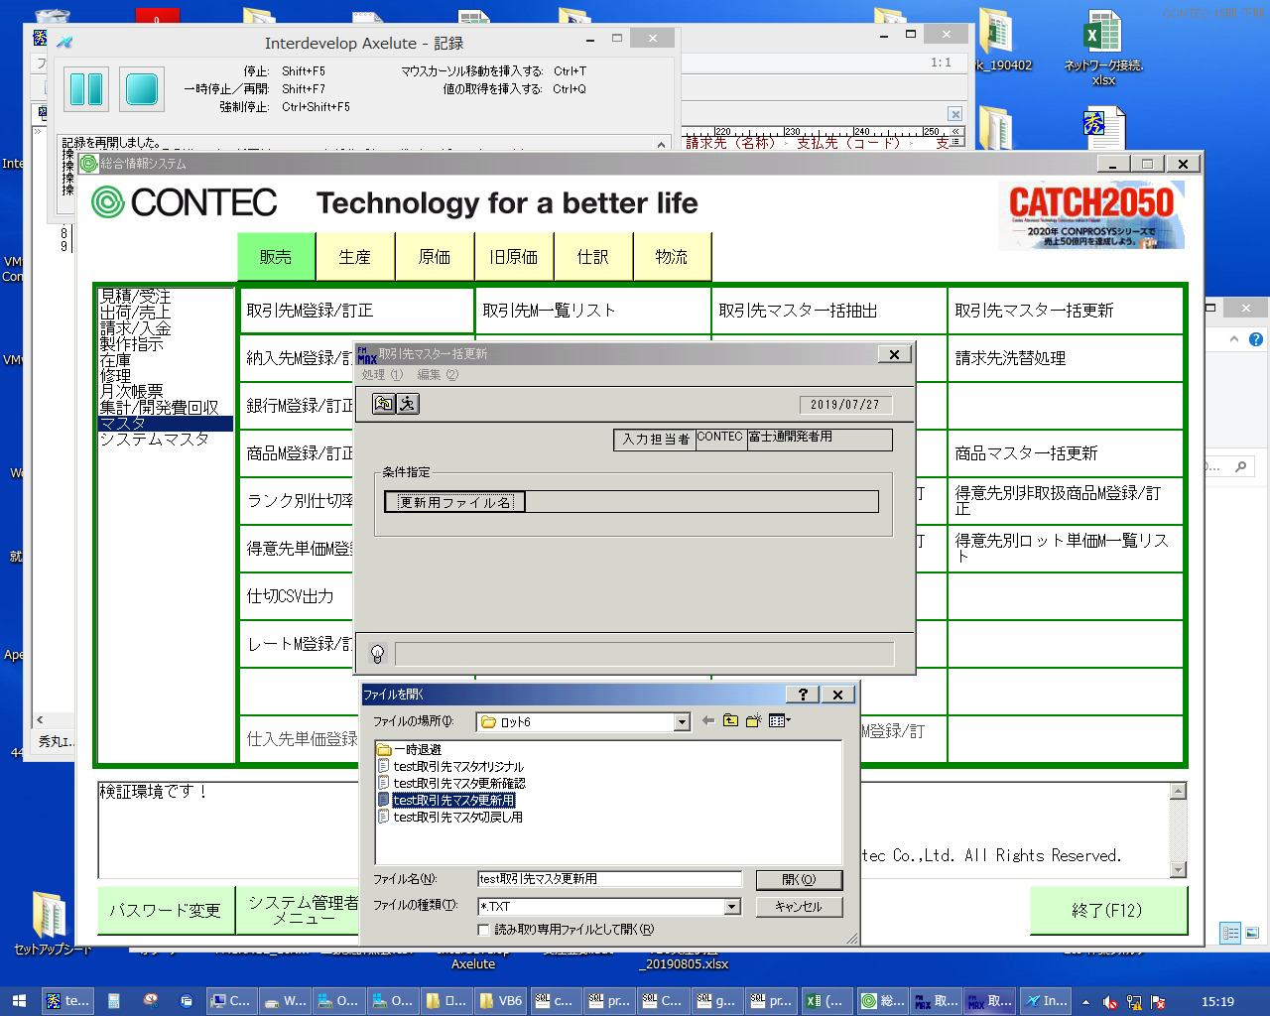
 |  |  | 操作内容 | 「test取引先マスタ更新用.TXT」を選択し、「開く」をクリックします。

 |  |  | ２．１．９．[取引先マスタ一括更新]ウィンドウ |  |  | 確認日 | 結果
 |  |  | 画面 | 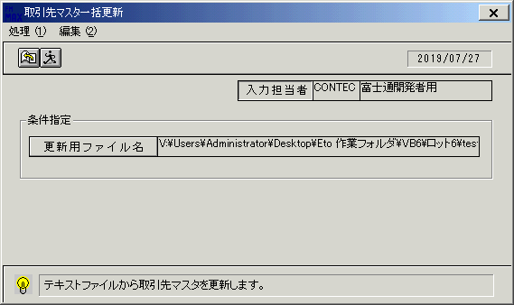
 |  |  | 操作内容 | 実行ボタンをクリックします。

 |  |  | ２．１．１０．[取引先マスタ一括更新]ウィンドウ - [取引先マスタ一括更新 ]ウィンドウ |  |  | 確認日 | 結果
 |  |  | 画面 | 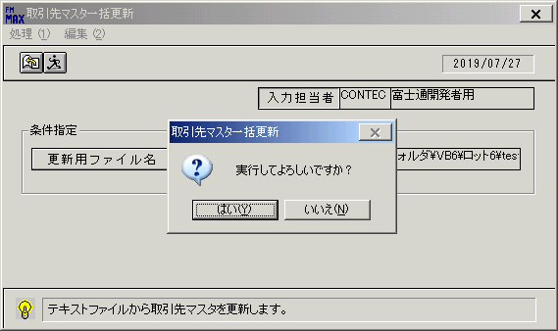
 |  |  | 操作内容 | 「はい」をクリックします。

 |  |  | ２．１．１１．[取引先マスタ一括更新]ウィンドウ - [取引先マスタ一括更新 ]ウィンドウ |  |  | 確認日 | 結果
 |  |  | 画面 | 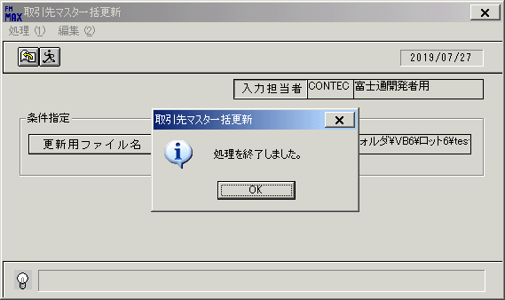
 |  |  | 操作内容 | 「OK」をクリックします。

 |  |  | ２．１．１２．[取引先マスタ一括更新]ウィンドウ |  |  | 確認日 | 結果
 |  |  | 画面 | 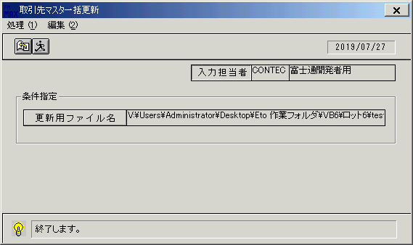
 |  |  | 操作内容 | 「終了」ボタンをクリックします。

 |  |  | ２．１．１３．[取引先マスタ一括更新]ウィンドウ - [取引先マスタ一括更新 ]ウィンドウ |  |  | 確認日 | 結果
 |  |  | 画面 | 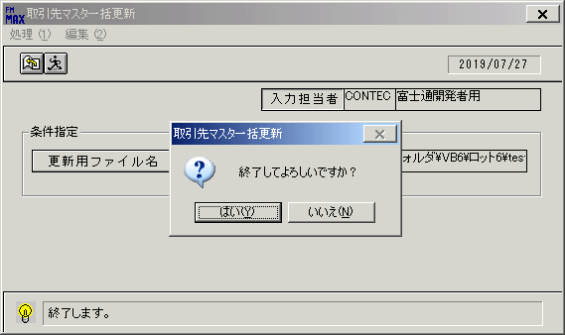
 |  |  | 操作内容 | 「はい」をクリックします。

 |  |  | ２．１．１４．[取引先マスタ登録／訂正]ウィンドウ |  |  | 確認日 | 結果
 |  |  | 画面
 |  |  | 操作内容 | 「取引先マスタ登録／訂正」ウィンドウを初期画面表示します。

 |  |  | ２．１．１５．[取引先マスタ登録／訂正]ウィンドウ |  |  | 確認日 | 結果
 |  |  | 画面
 |  |  | 操作内容 | 「取引先コード」をクリックします。

 |  |  | ２．１．１６．[取引先マスタ登録／訂正]ウィンドウ - [取引先検索]ウィンドウ |  |  | 確認日 | 結果
 |  |  | 画面 | 
 |  |  | 操作内容 | 取引先名を選択し、「OK」をクリックします。

 |  |  | ２．１．１７．[取引先マスタ登録／訂正]ウィンドウ |  |  | 確認日 | 結果
 |  |  | 画面 | 
 |  |  | 操作内容 | 取引先マスタのデータが出力されます。「TEL」と「FAX」の出力内容が更新されていることを確認します。終了ボタンをクリックします。

 |  |  | ２．１．１８．[取引先マスタ登録／訂正]ウィンドウ - [取引先マスタ登録／訂正]ウィンドウ |  |  | 確認日 | 結果
 |  |  | 画面 | 
 |  |  | 操作内容 | 「はい」をクリックします。

 |  |  | ２．１．１９．[取引先マスタ一括更新]ウィンドウ |  |  | 確認日 | 結果
 |  |  | 画面
 |  |  | 操作内容 | 「取引先マスタ一括更新」ウィンドウを初期画面表示します。

 |  |  | ２．１．２０．[取引先マスタ一括更新]ウィンドウ |  |  | 確認日 | 結果
 |  |  | 画面
 |  |  | 操作内容 | 「更新用ファイル名」をクリックします。

 |  |  | ２．１．２１．[デスクトップ]ウィンドウ - [ファイルを開く]ウィンドウ |  |  | 確認日 | 結果
 |  |  | 画面 | 
 |  |  | 操作内容 | 「test取引先マスタ切戻し用.TXT」を選択し、「開く」をクリックします。

 |  |  | ２．１．２２．[取引先マスタ一括更新]ウィンドウ |  |  | 確認日 | 結果
 |  |  | 画面
 |  |  | 操作内容 | 実行ボタンをクリックします。

 |  |  | ２．１．２３．[取引先マスタ一括更新]ウィンドウ - [取引先マスタ一括更新 ]ウィンドウ |  |  | 確認日 | 結果
 |  |  | 画面
 |  |  | 操作内容 | 「はい」をクリックします。

 |  |  | ２．１．２４．[取引先マスタ一括更新]ウィンドウ - [取引先マスタ一括更新 ]ウィンドウ |  |  | 確認日 | 結果
 |  |  | 画面
 |  |  | 操作内容 | 「OK」をクリックします。

 |  |  | ２．１．２５．[取引先マスタ一括更新]ウィンドウ |  |  | 確認日 | 結果
 |  |  | 画面
 |  |  | 操作内容 | 終了ボタンをクリックします。

 |  |  | ２．１．２６．[取引先マスタ一括更新]ウィンドウ - [取引先マスタ一括更新 ]ウィンドウ |  |  | 確認日 | 結果
 |  |  | 画面
 |  |  | 操作内容 | 「はい」をクリックします。

 |  |  | ２．１．２７．[取引先マスタ登録／訂正]ウィンドウ |  |  | 確認日 | 結果
 |  |  | 画面
 |  |  | 操作内容 | 「取引先マスタ登録／訂正」ウィンドウを初期画面表示します。「取引先コード」をクリックします。

 |  |  | ２．１．２８．[取引先マスタ登録／訂正]ウィンドウ - [取引先検索]ウィンドウ |  |  | 確認日 | 結果
 |  |  | 画面
 |  |  | 操作内容 | 取引先名を選択し、「OK」をクリックします。

 |  |  | ２．１．２９．[取引先マスタ登録／訂正]ウィンドウ |  |  | 確認日 | 結果
 |  |  | 画面 | 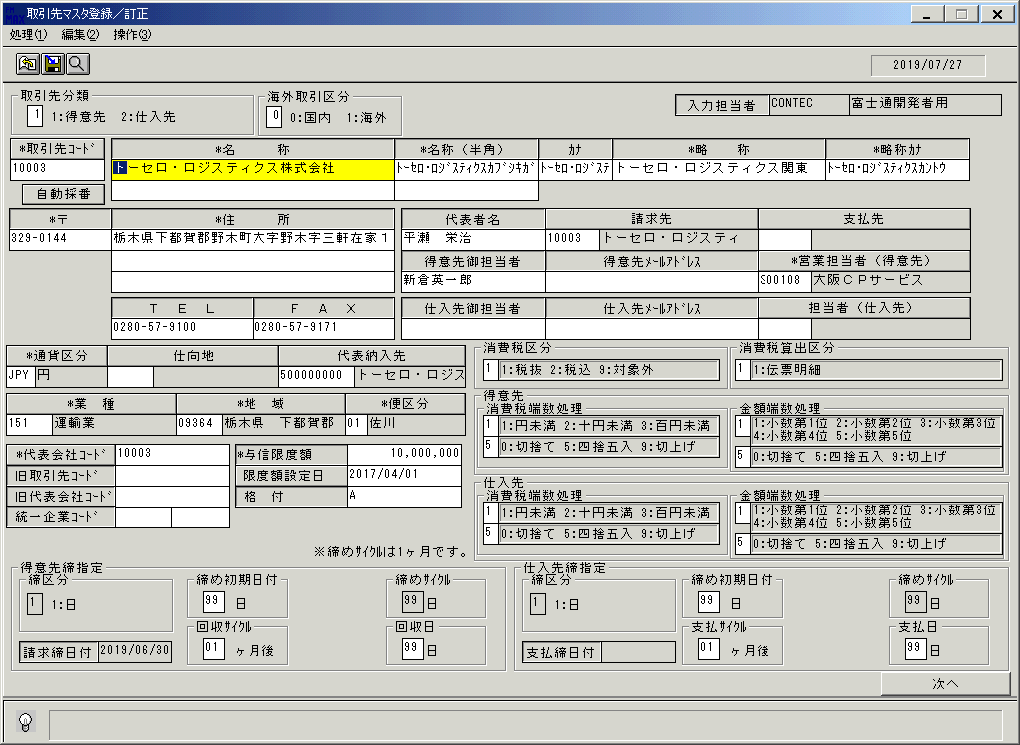
 |  |  | 操作内容 | 取引先マスタのデータが出力されます。「TEL」と「FAX」の出力内容が元に戻っていることを確認します。

